상품제안서
커버형 떡메모지 (100x140) | 상품코드: S28258

 |  |  |  |  |  |  | 02-713-8555 | www.synergygift.co.kr
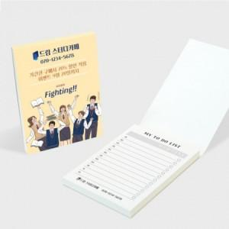

【상세/제작정보】 | 커버-풀컬러 / 내지-먹1도 인쇄 포함

【인쇄/포장옵션】 | 풀칼라 / OPP(비닐)

【공급단가】 | 수량 | 1,000~ | 2,000~ | 3,000~ | 5,000~ | 10,000~
*VAT별도 | 50매 | 640원 | 610원 | 570원 | 520원 | 500원
 | 100매 | 870원 | 810원 | 770원 | 720원 | 670원

【상품 URL】 | https://www.synergygift.co.kr:443/src/goods_detail.php?gdno=28258

